Plots Hn
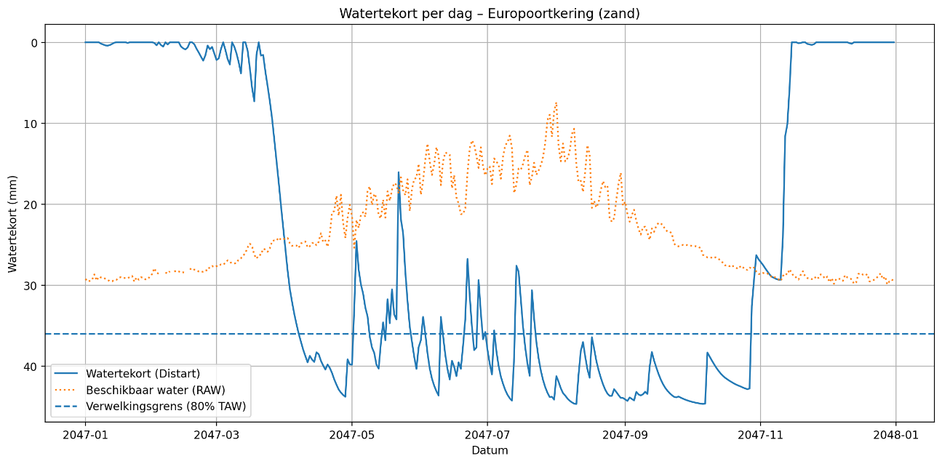
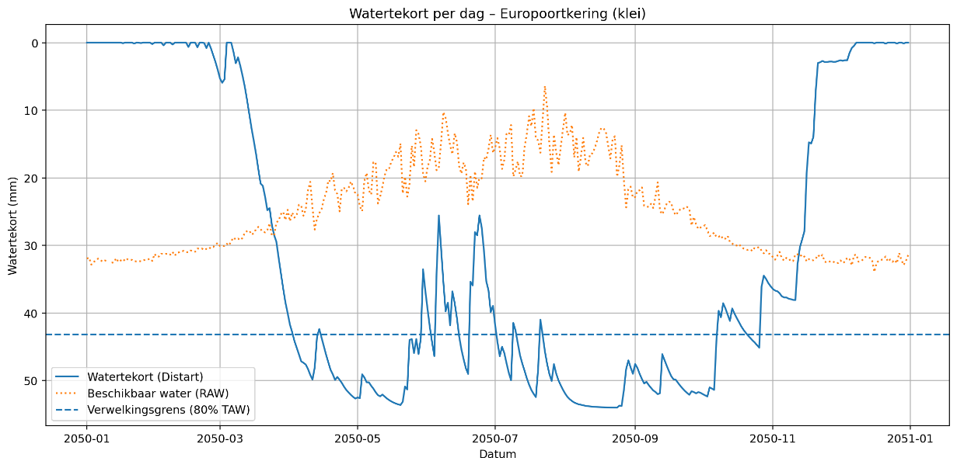
Scenario: | Hn | Jaar: | 2050 | Helling: | 1 op 3

Zuid- Zand - 2050 - ens6 |  |  |  |  |  | Zuid - klei - 2050 - ens6
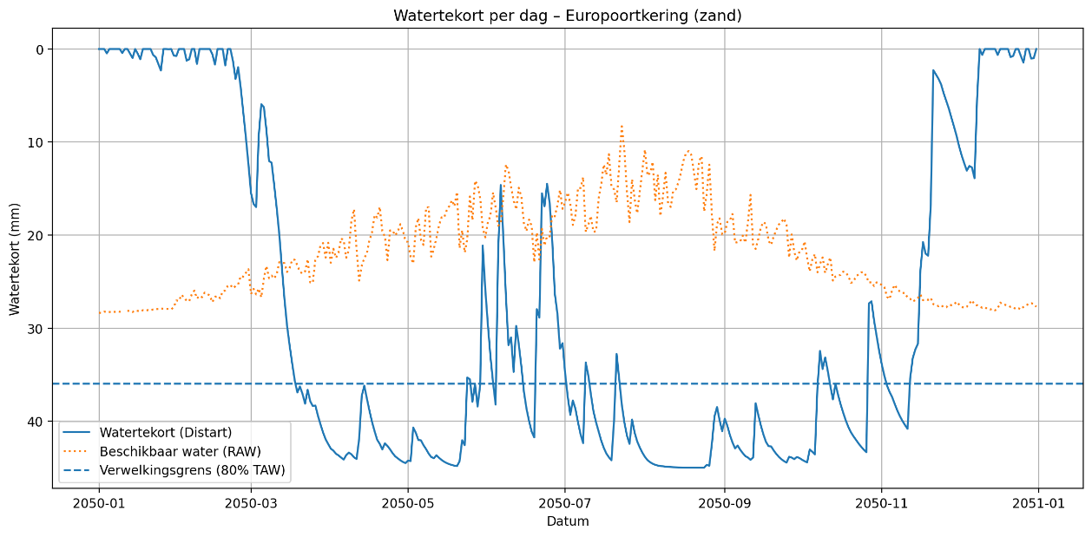
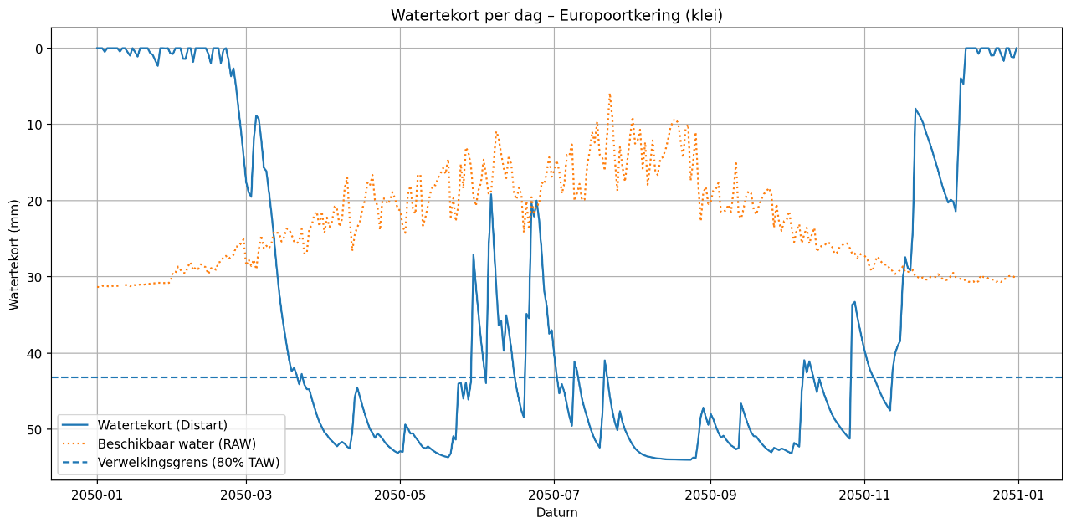

Noord - Zand - 2047 - ens0 |  |  |  |  |  | Noord - klei - 2050 - ens6

Plots Md
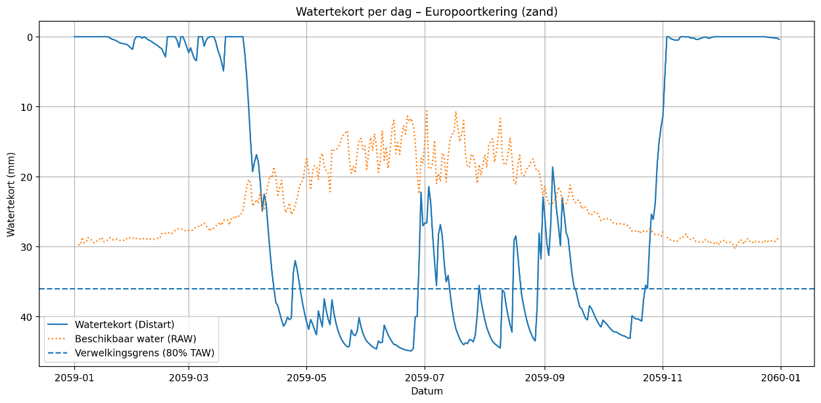
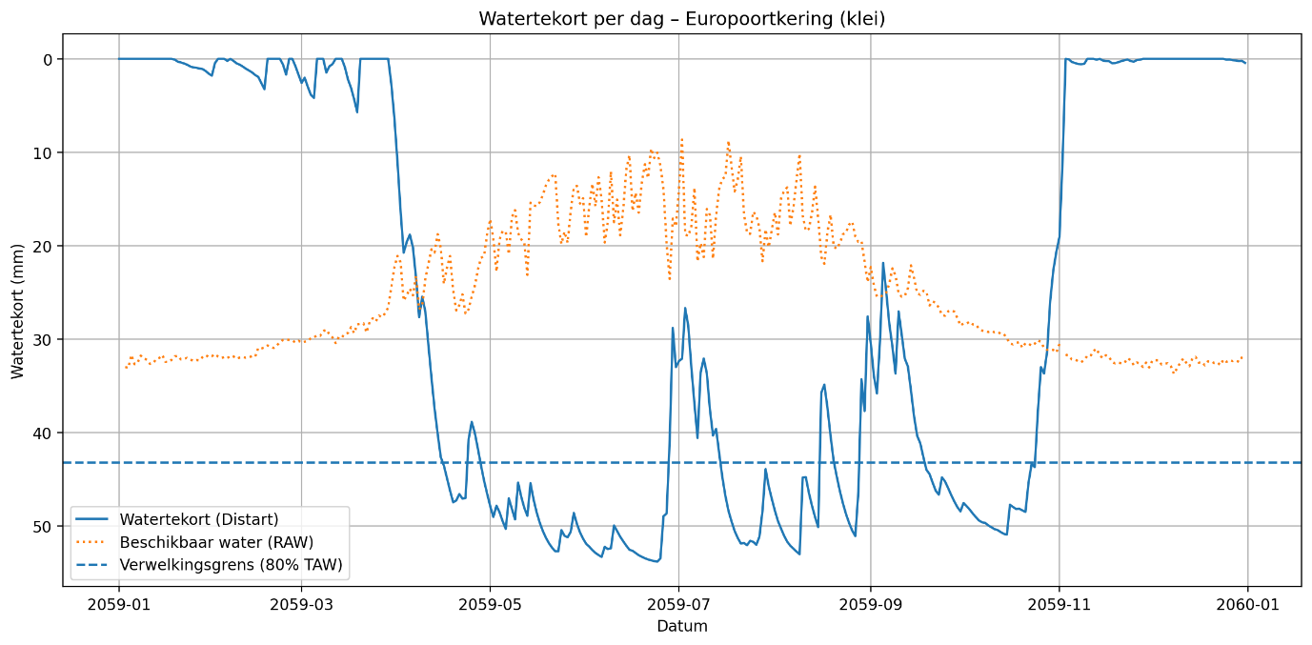
Scenario: | Md | Jaar: | 2050 | Helling: | 1 op 3

Zuid - Zand - 2062 - ens2 |  |  |  |  |  | Zuid - Klei - 2051 - ens3
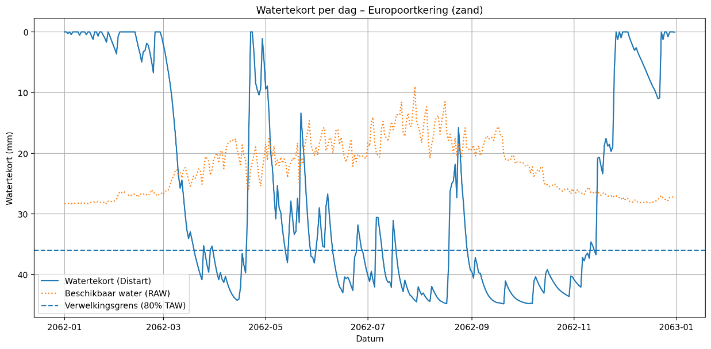
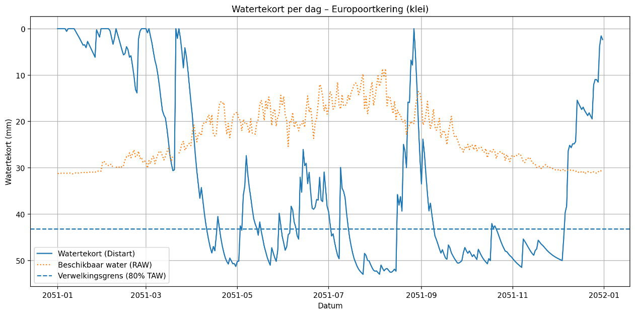

Noord - Zand - 2059 - ens3 |  |  |  |  |  | Noord - Klei - 2059 - ens3

